표지
 |  |  | 비밀구분

신세계백화점 CMS 구축 프로젝트
DCMS 카테고리설계서(안)

문서코드 |  | SH-DE-PL-C001
문서버전 |  | 1.0
작성일자 |  | 2016.07.01
작 성 자 |  | 김 상 인

 | Copyright ⓒ 2016 I-ON Communications All Rights Reserved.

 | 사전 승인 없이 본 내용의 전부 또는 일부에 대한복사, 전재, 배포, 사용을 금합니다.

쇼핑뉴스
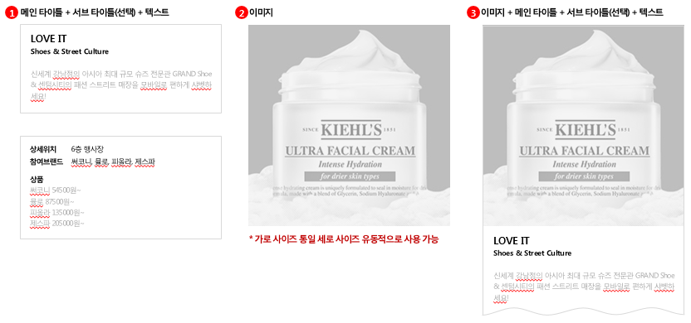
쇼핑뉴스(news_atrb) |  | 필드 확인필요 | 삭제
시스템명 | 구분 | 속성(액션필드명) | 메타명 | TYPE | 입력상자 크기 | 길이 | 매칭정보 | 필수여부 | 설명 | 비고
news_atrb | 기본 | ArtTitle | 제목 | String | 50 | 400 |  | Y |  | 타이틀과 동일
 |  | ArtText | 내용 | Editor |  |  |  | N | - 나모크로스 에디터2.0
 |  | ArtStartDate | 게시일 | DATE | 20 |  |  | N | - 컨텐츠 게시일 | ex.YYYY.M.DD
 |  | ArtEndDate | 종료일 | DATE | 20 |  |  | N | - 컨텐츠 종료일 | ex.YYYY.M.DD
 |  | ArtImage | 썸네일 | IMG | 20 |  |  | N | - 컨텐츠 썸네일
 |  |  | 주제어 | String | 50 | 400 |  | N | - 키워드로 ","로 최대 5개
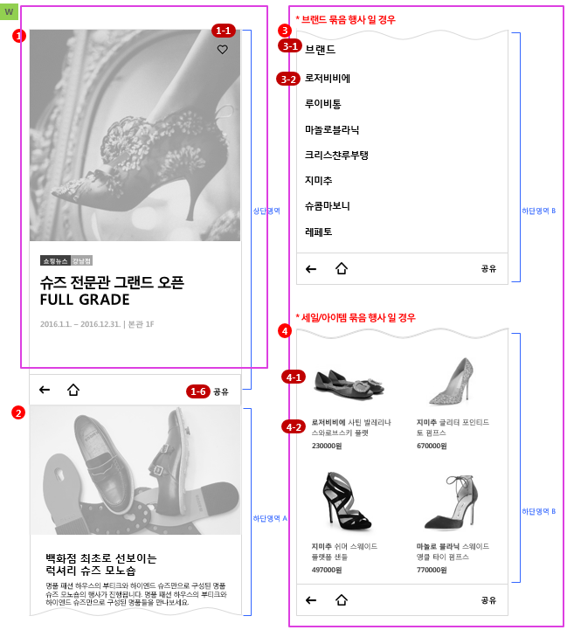
 | 컨텐트 기본정보 (cont_set) | shop_id | 매장ID | String | 50 | 400 |  | Y
 |  | shop_nm | 매장명 | String | 50 | 400 |  | Y
 |  | intg_bran_cd | 통합브랜드코드 | String | 50 | 400 |  | Y
 |  | intg_bran_nm | 통합브랜드명 | String | 50 | 400 |  | Y
 |  | shop_sals_se | 영업구분 | String | 50 | 400 |  | Y
 |  | stor_cd | 점포코드 | String | 50 | 400 |  | Y |  | 01 : 본점, 03 : 영등포점, 13 : 인천점, 14 : 강남점, 16 : 경기점, 18 : 센텀시티점, 81 : 광주점, 15 : 마산점, 19 : 의정부점, 70 : 충청점, 99 : 전점
 |  | stor_nm | 점포명 | String | 50 | 400 |  | Y |  | 상동
 |  | buld_cd | 건물코드 | String | 50 | 400 |  | Y |  | OB : 본관, NB : 신관, BB : B관, AB : A관, LB : 명품관, DB : 백화점, TB : 테마관, FB : 파미에ST, PB : 주차동, MB : 마트, CB : 패션ST, 99 : 전체
 |  | buld_nm | 건물 명 | String | 50 | 400 |  | Y |  | 상동
 |  | flor_cd | 층 코드 | String | 50 | 400 |  | Y |  | B02 : B2F, B01 : B1F, F01 : 1F, F02 : 2F, F03 : 3F, F04 : 4F, F05 : 5F, F06 : 6F, F07 : 7F, F08 : 8F, F09 : 9F, F10 : 10F, F11 : 11F, F12 : 12F, F13 : 13F, F14 : 14F, M00 : 마트, M03 : 3MF, 99 : 전체
 |  | flor_nm | 층 명 | String | 50 | 400 |  | Y |  | 상동
 |  | md_cd | MD코드 | String | 50 | 400 |  | N
 |  | md_nm | MD명 | String | 50 | 400 |  | N
 | 쇼핑뉴스 속성정보 (news_set) | expdt | APP화면 기간 | String | 50 | 400 |  | N
 |  | maincontcd | 메인노출여부 | Boolean |  | 1 |  | N
 |  | mainordernum | 메인노출우선순위 | String | 50 | 400 |  | N |  | 1~20
 |  | contentdtlcd | 컨텐츠상세유형 | String | 50 | 400 |  | N |  | 01 : 브랜드행사 02 : 묶음행사 03 : 이벤트 04: 모바일사은 05 : 쿠폰북
 |  | mainimg | 메인 상세이미지 | IMG | 20 | 1360x680
 |  | fullimg | 통이미지 | IMG | 20 |  |  | N
 |  | brndimg | 리스트썸네일 | IMG | 20 | 1440x1440 |  | Y
 |  | badge1 | 배지1 | String | 50 | 400 |  | N
 |  | badge2 | 배지2 | String | 50 | 400 |  | N
 |  | title2 | 행사타이틀 | LongString |  |  |  | Y |  | 실제 상세페이지에 사용되는 제목(타이틀)
 |  | ub00005 | 통합브랜드 장르(대)코드 | String | 50 | 400 | GENRE_LRGE | Y
 |  | ub00006 | 통합브랜드 장르(중)코드 | String | 50 | 400 | GENRE_MIDDL | Y
 |  | ub00007 | 통합브랜드 장르명(대) 한글 | String | 50 | 400 |  | N
 |  | ub00008 | 통합브랜드 장르명(중) 한글 | String | 50 | 400 |  | N
 |  | btmimg | 하단이미지 | IMG | 20 | 1440x1440 |  | N
 |  | btmmaintit | 하단 메인타이틀 | LongString |  | 50열8행 |  | N
 |  | btmsubtit | 하단 서브타이틀 | LongString |  | 50열8행 |  | N
 |  | btmsubtext | 하단 텍스트 | LongString |  | 50열8행 |  | N
 |  | dtlloc | 상세위치 | String | 50 | 400 |  | N
 |  | joinbrnd | 참여브랜드 | String | 50 | 400 |  | N | ","로 구분 | ex. 로저비비에, 루이비통, 마놀...
 |  | brndnm | 브랜드 | String | 50 | 400 |  | N
 |  | content1 | 상세정보 | LongString |  | 50열8행
 | 상세상품 정보 (prdt_set) | prdtimg1~30 | 상품이미지1~30 | IMG | 20 | 1440x1440 |  | N |  | 20set 반복(Max필요)
 |  | prdtnm1~30 | 상품명1~30 | String | 50 | 400 |  | N
 |  | prdtprice1~30 | 상품가격1~30 | String | 50 | 400 |  | N

쿠폰북상세
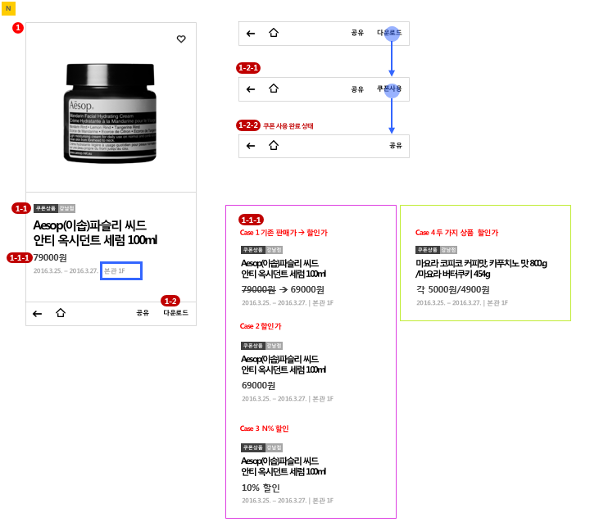
쿠폰북(coup_atrb) |  | 필드 확인필요 | 삭제
시스템명 | 구분 | 속성(액션필드명) | 메타명 | TYPE | 입력상자 크기 | 길이 | 매칭정보 | 필수여부 | 설명 | 비고
coup_atrb | 기본 | ArtTitle | 제목 | String | 50 | 400 |  | Y |  | 타이틀과 동일
 |  | ArtText | 내용 | Editor |  |  |  | N | - 나모크로스 에디터2.0 | 상품상세정보(continfo)
 |  | ArtStartDate | 게시일 | DATE | 20 |  |  | N | - 컨텐츠 게시일 | ex.YYYY.M.DD
 |  | ArtEndDate | 종료일 | DATE | 20 |  |  | N | - 컨텐츠 종료일 | ex.YYYY.M.DD
 |  | ArtImage | 썸네일 | IMG | 20 |  |  | N | - 컨텐츠 썸네일
 |  |  | 주제어 | String | 50 | 400 |  | N | - 키워드로 ","로 최대 5개
 | 컨텐트 기본정보 (cont_set) | shop_id | 매장ID | String | 50 | 400 |  | Y
 |  | shop_nm | 매장명 | String | 50 | 400 |  | Y
 |  | intg_bran_cd | 통합브랜드코드 | String | 50 | 400 |  | Y
 |  | intg_bran_nm | 통합브랜드명 | String | 50 | 400 |  | Y
 |  | shop_sals_se | 영업구분 | String | 50 | 400 |  | Y
 |  | stor_cd | 점포코드 | String | 50 | 400 |  | Y |  | 01 : 본점, 03 : 영등포점, 13 : 인천점, 14 : 강남점, 16 : 경기점, 18 : 센텀시티점, 81 : 광주점, 15 : 마산점, 19 : 의정부점, 70 : 충청점, 99 : 전점
 |  | stor_nm | 점포명 | String | 50 | 400 |  | Y |  | 상동
 |  | buld_cd | 건물코드 | String | 50 | 400 |  | Y |  | OB : 본관, NB : 신관, BB : B관, AB : A관, LB : 명품관, DB : 백화점, TB : 테마관, FB : 파미에ST, PB : 주차동, MB : 마트, CB : 패션ST, 99 : 전체
 |  | buld_nm | 건물 명 | String | 50 | 400 |  | Y |  | 상동
 |  | flor_cd | 층 코드 | String | 50 | 400 |  | Y |  | B02 : B2F, B01 : B1F, F01 : 1F, F02 : 2F, F03 : 3F, F04 : 4F, F05 : 5F, F06 : 6F, F07 : 7F, F08 : 8F, F09 : 9F, F10 : 10F, F11 : 11F, F12 : 12F, F13 : 13F, F14 : 14F, M00 : 마트, M03 : 3MF, 99 : 전체
 |  | flor_nm | 층 명 | String | 50 | 400 |  | Y |  | 상동
 |  | md_cd | MD코드 | String | 50 | 400 |  | N
 |  | md_nm | MD명 | String | 50 | 400 |  | N
 | 쿠폰북 속성정보 (coup_set) | expdt | APP화면 기간 | String | 50 | 400 |  | N
 |  | maincontcd | 메인노출여부 | Boolean |  | 1 |  | N
 |  | mainordernum | 메인노출우선순위 | String | 50 | 400 |  | N |  | 1~20
 |  | contentdtlcd | 컨텐츠상세유형 | String | 50 | 400 |  | N |  | 01 : 쿠폰상품
 |  | mainimg | 메인 상세이미지 | IMG | 20 | 1360x680
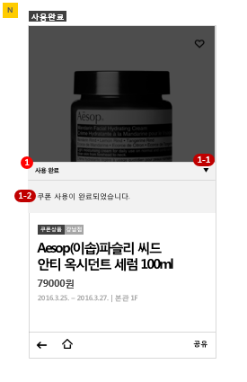
 |  | brndimg | 리스트썸네일 | IMG | 20 | 1440x1440 |  | Y
 |  | badge1 | 배지1 | String | 50 | 400 |  | N
 |  | badge2 | 배지2 | String | 50 | 400 |  | N
 |  | title2 | 행사타이틀 | LongString |  |  |  | Y |  | 실제 상세페이지에 사용되는 제목(타이틀)
 |  | selling | 원판매가격 | String | 50 | 400 |  | N
 |  | discprice1 | 판매가격1
 |  | discprice2 | 판매가격2
 |  | discount | 할인가격
 |  | discprice | 할인가 | String | 50 | 400 |  | N
 |  | discpercent | 할인율 | String | 50 | 400 |  | N
 |  | saledispcd | 가격전시구분코드 | String | 50 | 400 |  | N
 |  | ub00005 | 통합브랜드 장르(대)코드 | String | 50 | 400 | GENRE_LRGE | Y
 |  | ub00006 | 통합브랜드 장르(중)코드 | String | 50 | 400 | GENRE_MIDDL | Y
 |  | ub00007 | 통합브랜드 장르명(대) 한글 | String | 50 | 400 |  | N
 |  | ub00008 | 통합브랜드 장르명(중) 한글 | String | 50 | 400 |  | N
 |  | startdt | 시작일 | DATE | 20 |  |  | Y |  | ex.YYYY.M.DD
 |  | enddt | 종료일 | DATE | 20 |  |  | Y |  | ex.YYYY.M.DD
 |  | downyn | 다운여부 | Boolean | 10 | 1 |  | N |  | Y : 다운로드 가능 N: 다운로드 불가능
 |  | content1 | 상세정보 | LongString |  | 50열8행

